Example 1
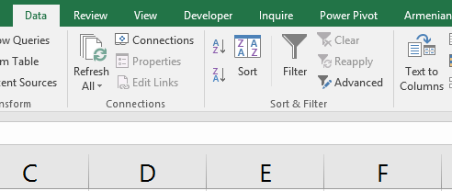
Day 1 | Da vit, Karen, Hasmik
Day 2 | Mayis, Taron
Day 3 | Anna, Arayik, Nora, Karen
Day 4 | Gagik, Liana, Onik
Day 5 | Irina, Yulia, Hasmik, Davit, Narine

